Estructura UEN
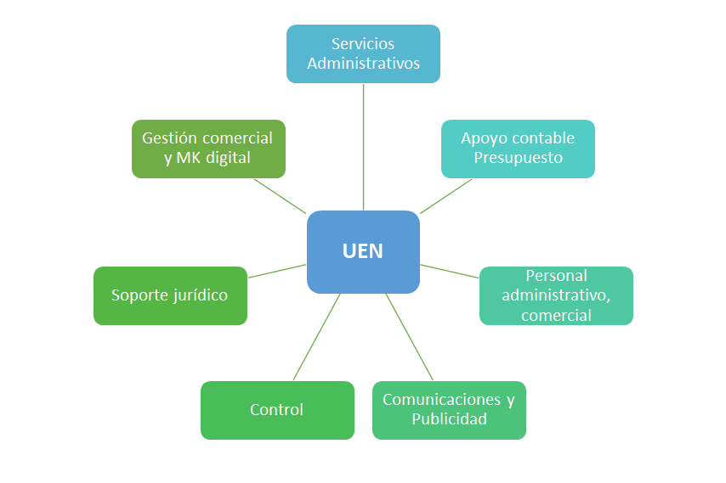
FEMDI
Unidad Gestora de Servicios Complementarios y de Negocios
Estructura UEN (Soportes de otras áreas para su Gestión)

La Unidad Gestora de Servicios Complementarios y de Negocios, requiere para su operación una interacción operativa importante con las diferentes áreas, personal y soportes que hoy tiene Femdi en su estructura. Va a necesitar no solo del apoyo del personal interno, sino posiblemente de personal externo especializado con el fin de realizar una gestión eficiente y efectiva
La gráfica señala los posibles apoyos e intereacciones que se estima requiere la UEN para realizar muy bien su gestión. Estas interacciones posiblemente generarán cargas de trabajo adicionales, que se espera no afecten la operación eficiente que viene desarrollando el fondo

Organigrama
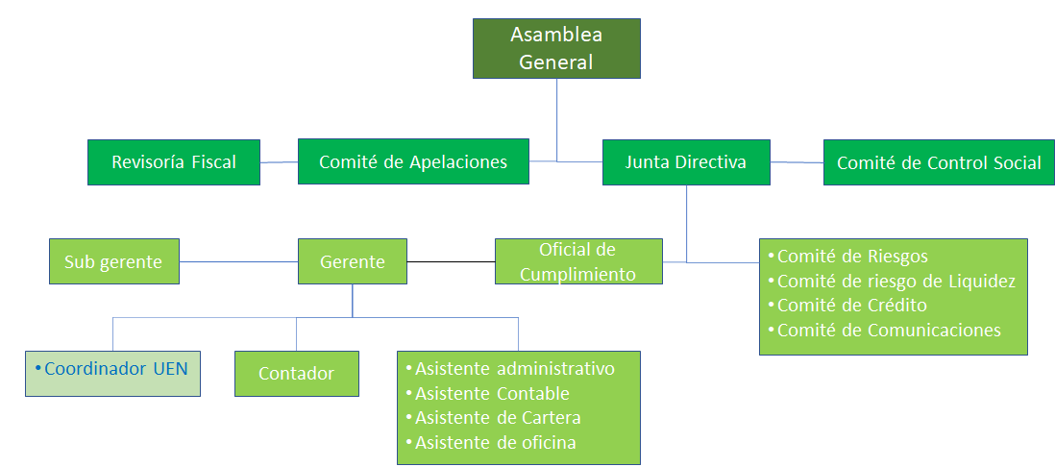
FEMDI
Unidad Gestora de Servicios Complementarios y de Negocios
Organigrama de Femdi ajustado

ORGANIGRAMA ACTUAL | ORGANIGRAMA AJUSTADO CON LA UEN

